Тех задание
Техническое задание на постройку стенда белорусских производителей Made in Belarus на 30-ой Центрально-Азиатской международной выставке «Горное оборудование, добыча и обогащение руд и минералов» Mining and Metals Central Asia 2025 (г. Алматы, 17-19 сентября)
 | Анкета компании-застройщика
 | Название компании:
 | Контактное лицо:
 | Наличие портфолио (в наличии / нет в наличии)
 | Сайт (ссылка на веб-сайт)
 | Свидетельство о регистрации (данные о регистрации, ИНН)
 | Опыт работы (возраст компании)
 | Опыт работы с Белинтерэкспо (совместные проекты)
 | Местоположение главного офиса (только город)
 | Местоположение производственного цеха (только город)
 | Банковский счет
 | Валюта платежей
 | Есть ли заказы на выставке помимо Белинтерэкспо (да / нет)

На схеме павильона "Национальная экспозиция Республики Беларусь"
 |  |  | Выставка | Mining and Metals Central Asia
 |  |  | Дата | 17-19 сентября
 |  |  | Город | Алматы
 |  |  | Экспонент | УП "Белинтерэкспо" БелТПП
 |  |  | Метраж | 36
 |  |  | Размеры | 6 м х 6 м
 |  |  | Павильон и номер стенда
 |  |  | Дизайн-проект | Составлено УП "Белинтерэкспо" БелТПП

* Разделы заполняются и дополняются компанией-застройщиком
Пол:
 | Перечень | Описание |  | Цена | Кол-во |  | Сумма
1. | Напольное покрытие | Ламинат согласно дизайну |  |  | 36 | м² | 0
 | Подиум | Подиум высотой 8-10 см с LED-подсветкой по периметру |  |  | 36 | м²
2. | Алюминиевый профиль (неон гибкий в профиле) | Накладной профиль со светокоробом, без порогов, зафиксирован по периметру коллективной экспозиции(площадь 48м. Показывает границы стенда, иммитация фальшпола) |  |  | 36 | м | 0
2.1. | 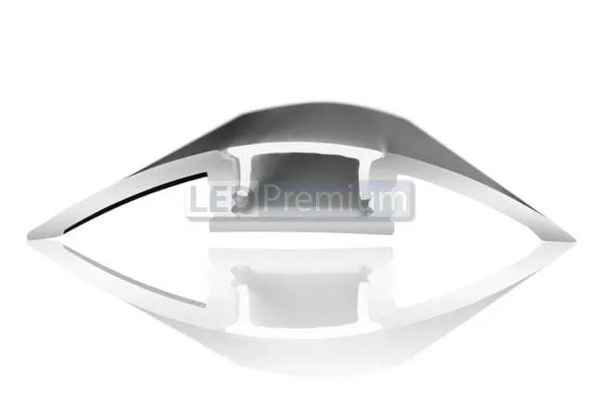 | 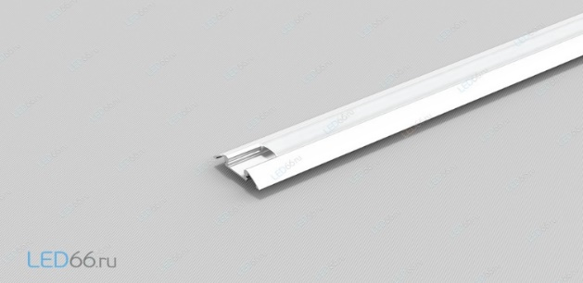 |  | - | - | - | -
ИТОГО: |  |  |  |  |  |  | 0
Декор лицевой части стенда:
№ | Перечень | Описание |  | Цена | Кол-во |  | Сумма
 | логотип MADE IN BELARUS | логотип с контражурной подсветкой MADE IN BELARUS (на дизайне отмечено) |  |  | 5 | шт.
 | надпись Республика Беларусь | с контражурной подсветкой (на дизайне отмечено) |  |  | 1 | шт.
 | Объемные декоративные элементы с контражурной подсветкой | на дизайне отмечено |  |  | 2 | шт.
 | Логотипы компаний | логотипы компаний, выполненные плоттерной резкой с контажурной подсветкой |  |  | 4 | шт.
 | Объемная инсталляция | объемная инсталляция выполненная из лайтбоксов разной величины со светодиодной лентой по контуру (на дизайне отмечено) |  |  | 1 | шт.
 | Светодиодная лента по периметру стенда | на дизайне отмечены светодиодные элементы |  |  |  | м
 | Крашеная металлическая конструкция | на дизайне отмечено |  |  | 1 | шт.
 | LED-экран | LED-экран ориентировочно размером 6 кв.м |  |  | 1 | шт.
ИТОГО:
Экспозиция (36 кв.м.):
№ | Перечень | Описание |  | Цена | Кол-во |  | Сумма
 | Несущая стена | Каркас стен ДСП / МДФ с баннерной таканью |  |  |  | м²
 | Баннерная ткань |  |  |  |  | м²
 | Подсобное помещение | Каркас стен ДСП / МДФ с баннерной таканью |  |  |  | м²
 | Диодная подсветка | Светокороб (гибкий провод) с рассеивателем на стенах и в антаблементе стен |  |  |  | м
 | Дверь | Дверь с фурнитурой, ключами, порталом и металлическим порогом |  |  | 1 | шт.
ИТОГО:
Электричество и освещение:
№ | Перечень | Описание |  | Цена | Кол-во |  | Сумма
 | Прожектор |  |  |  | 23 | шт.
 | Розетка |  |  |  | 13 | шт.
 | Силовой кабель |  |  |  |  | м
 | Подвод электричества |  |  |  |  | -
 | Электрический щиток с замком | - |  |  | 1 | шт.
ИТОГО:
Производственные расходы:
№ | Перечень | Описание |  | Цена | Кол-во |  | Сумма
1. | Художественное макетирование, верстка и подготовка к печати | - |  |  |  | -
2. | Расходные материалы / пленка / упаковка мебели | - |  |  |  | -
3. | Монтажные / демонтажные работы дневные | - |  |  |  | -
4. | Монтажные / демонтажные работы ночные | - |  |  |  | -
5. | Транспортные расходы (с оформлением пропусков) | - |  |  |  | -
6. | Уборка стенда после монтажа | Обеспыливание всех поверхностей, уборка мусора |  |  |  | -
7. | Вывоз мусора / утилизация стенда | - |  |  |  | -
8. | Утилизационный сбор | - |  |  |  | -
9. | Ежедневная уборка стенда | Сопровождение на протяжении мероприятия, утренняя уборка |  |  |  | -
10. | Дежурный электрик/монтажник | Сопровождение на протяжении мероприятия (паспортные данные сотруника для регистрации бейджа через личный кабинет Белинтерэкспо) |  |  |  | -
11. | Страхование |  |  |  |  | -
12. | Огнетушители | - |  |  |  | шт.
13. | Накладные расходы |  |  |  |  | -
ИТОГО:
ИТОГО РАБОТ:
НАЛОГИ (Система налогобложения_____________):
ИТОГО С НАЛОГАМИ:

Оборудование
№ | Перечень | Описание |  | Цена | Кол-во |  | Сумма
 | Информационная стойка (с замком и розеткой) и лайтбоксом | L=0,75м; W=0,45м; H=1м; (согласно дизайну) |  |  | 5 | шт.
5 | Стул |  |  |  | 13 | шт.
6 | Стул барный |  |  |  | 5 | шт.
8 | Стол |  |  |  | 5 | шт.
9 | Буклетница без дефектов | 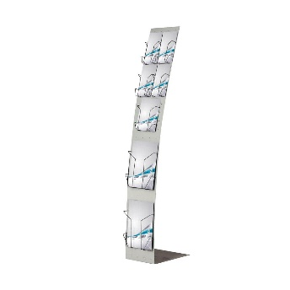 |  |  | 5 | шт.
13 | Диван двухместный кожзам, белый | 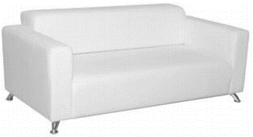 |  |  | 2 | шт.
14 | Кофейный стол | 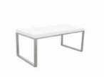 |  |  | 1 | шт.
15 | Стеллаж | 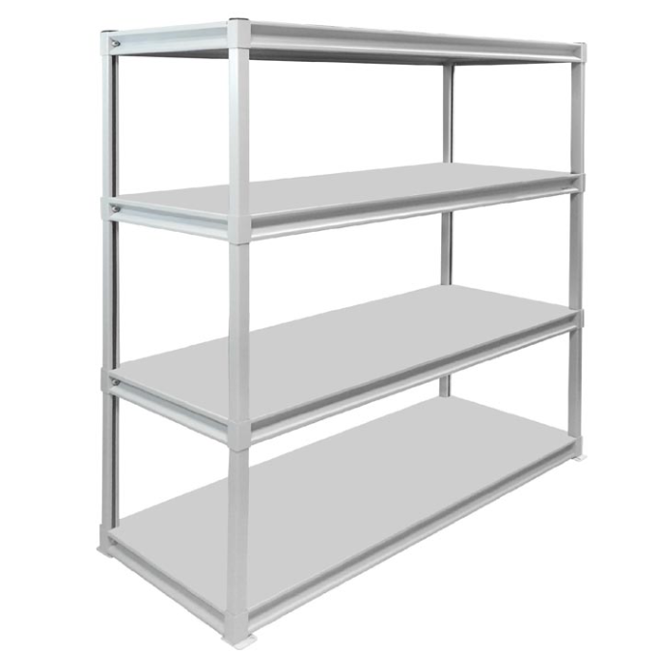 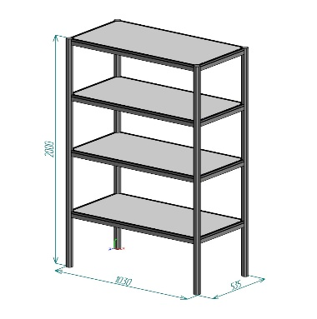 |  |  | 2 | шт.
17 | Вешалка настенная |  |  |  | 1 | шт.
18 | Вешалка напольная |  |  |  | 1 | шт.
21 | Кулер, холодная-горячая вода (3 бутылей воды) |  |  |  | 1 | компл.
25 | Телевизор 52 дюйма с пультом и проводным USB удлинителем (согласно дизайну должны висеть на стене) | 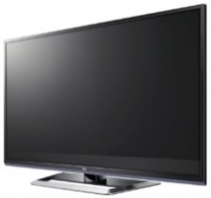 |  |  | 1 | компл.
26 | Чайник и чай 100 пакетиков |  |  |  | 1 | компл.
28 | Кофемашина зерновая и 3 упаковки кофейных зерен | 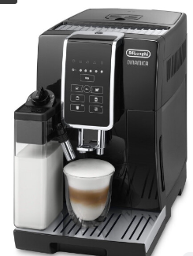 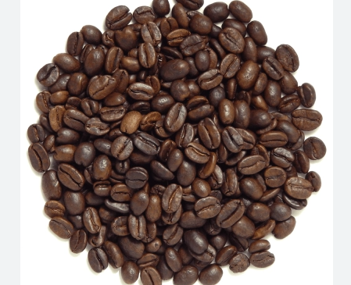 |  |  | 1 | компл.
29 | Стаканчики одноразовые бумажные и ложки (деревянные стики) |  |  |  | 150 | компл.
30 | Стаканчики одноразовые, пластиковые | 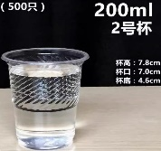 |  |  | 150 | шт.
34 | Сахар в стиках | 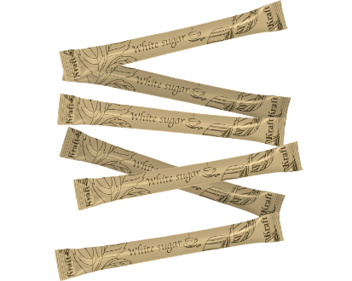 |  |  | 100 | шт.
35 | Салфетки влажные и салфетки сухие |  |  |  | 1 | компл.
36 | Корзина для бумаги и одноразовые пакеты |  |  |  | 3 | компл.
37 | Бак для мусора с крышкой и одноразовые пакеты |  |  |  | 1 | компл.
38 | Удлинитель (минимум 1,5) | 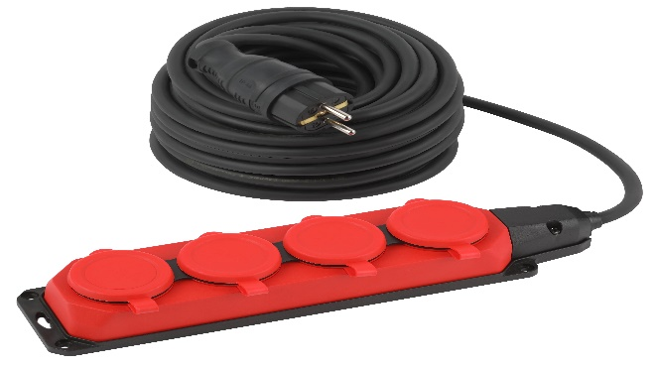 |  |  | 1 | шт.
41 | Вода бутилированная без газа 0,5 |  |  |  | 50 | шт.

